GRAF KS VS CONCENT (DO 100)
 |  | PARA LA OBTENCION DE LOS SIGUIENTES DATOS SE REALIZO EXPERIMENTACION EN LABORATORIO HACIENDO EL TEÑIDO DE 2 GRAMOS DE UN HILO DE POLIESTER CON TITULO 165/48F, EL CUAL FUE TEÑIDO CON COLORANTE DILUIDO (1/100) EN AGUA Y LAS CONCENTRACIONES DE CADA DATO SE TIENEN EN LA TABLA, LA CUAL NOS MUESTRA LAS REFLECTANCIAS POR LONGITUD DE ONDA

 |  | REFLECTANCIAS (%) |  |  |  |  |  |  |  |  |  |  |  | K/S
 | CONCENTRACION | 0,02 | 0,05 | 0,1 | 0,5 | 1 | 1,2 | 1,5 | 1,8 | 2,1 | 2,4 | SUSTRATO |  | 0 | 0,05 | 0,1 | 0,5 | 1 | 1,2 | 1,5 | 1,8 | 2,1 | 2,4
LONG DE ONDA | N | 1 | 2 | 3 | 4 | 5 | 6 | 7 | 8 | 9 | 10 |  |  | 1 | 2 | 3 | 4 | 5 | 6 | 7 | 8 | 9 | 10
400 |  | 92.72 | 72.30 | 55.96 | 18.77 | 11.34 | 8.96 | 7.83 | 7.18 | 7.71 | 7.37 | 142,08 |  | 45.37 | 35.16 | 26.99 | 8.41 | 4.71 | 3.54 | 2.98 | 2.66 | 2.92 | 2.75
410 |  | 84.69 | 61.95 | 45.48 | 14.78 | 8.93 | 7.99 | 7.05 | 7.15 | 7.35 | 6.70 | 145,72 |  | 41.35 | 29.98 | 21.75 | 6.42 | 3.52 | 3.06 | 2.60 | 2.64 | 2.74 | 2.42
420 |  | 77.40 | 53.95 | 38.94 | 10.80 | 7.61 | 6.83 | 5.87 | 5.87 | 5.95 | 5.72 | 146,61 |  | 37.71 | 25.98 | 18.48 | 4.45 | 2.87 | 2.49 | 2.02 | 2.02 | 2.06 | 1.95
430 |  | 70.86 | 48.58 | 33.41 | 8.65 | 6.23 | 5.28 | 5.24 | 5.01 | 5.16 | 4.99 | 149,11 |  | 34.44 | 23.30 | 15.72 | 3.38 | 2.20 | 1.73 | 1.72 | 1.60 | 1.68 | 1.60
440 |  | 66.58 | 44.50 | 29.81 | 6.72 | 4.68 | 4.19 | 4.03 | 3.83 | 4.07 | 3.63 | 149,54 |  | 32.30 | 21.26 | 13.92 | 2.43 | 1.45 | 1.21 | 1.14 | 1.05 | 1.16 | 0.95
450 |  | 67.60 | 45.04 | 30.13 | 6.88 | 4.65 | 4.18 | 4.07 | 3.87 | 4.00 | 3.79 | 150,96 |  | 32.81 | 21.53 | 14.08 | 2.51 | 1.43 | 1.21 | 1.16 | 1.06 | 1.13 | 1.03
460 |  | 69.53 | 47.48 | 32.17 | 7.54 | 5.22 | 4.67 | 4.39 | 4.23 | 4.35 | 4.08 | 151,37 |  | 33.77 | 22.75 | 15.10 | 2.84 | 1.71 | 1.44 | 1.31 | 1.23 | 1.29 | 1.16
470 |  | 76.35 | 54.25 | 38.40 | 10.17 | 6.65 | 5.61 | 5.24 | 5.08 | 5.13 | 4.76 | 150,08 |  | 37.18 | 26.13 | 18.21 | 4.13 | 2.40 | 1.89 | 1.72 | 1.64 | 1.66 | 1.49
480 |  | 92.66 | 72.07 | 55.49 | 19.43 | 11.52 | 9.48 | 8.46 | 7.90 | 8.07 | 7.72 | 151,20 |  | 45.34 | 35.04 | 26.75 | 8.74 | 4.80 | 3.79 | 3.29 | 3.01 | 3.10 | 2.92
490 |  | 113.41 | 98.32 | 84.62 | 41.73 | 28.91 | 24.69 | 21.69 | 20.42 | 20.91 | 20.39 | 152,12 |  | 55.71 | 48.17 | 41.32 | 19.88 | 13.47 | 11.37 | 9.87 | 9.23 | 9.48 | 9.22
500 |  | 124.82 | 117.14 | 111.29 | 74.74 | 59.78 | 54.12 | 49.94 | 46.73 | 47.31 | 47.32 | 151,40 |  | 61.41 | 57.57 | 54.65 | 36.38 | 28.90 | 26.07 | 23.98 | 22.38 | 22.67 | 22.67
510 |  | 128.17 | 124.97 | 125.27 | 104.58 | 94.62 | 87.58 | 84.11 | 79.51 | 79.70 | 81.73 | 150,55 |  | 63.09 | 61.49 | 61.64 | 51.29 | 46.32 | 42.80 | 41.06 | 38.76 | 38.86 | 39.87
520 |  | 129.96 | 127.80 | 130.92 | 120.20 | 118.48 | 110.85 | 109.53 | 106.29 | 104.69 | 108.34 | 151,12 |  | 63.98 | 62.90 | 64.46 | 59.10 | 58.24 | 54.43 | 53.77 | 52.15 | 51.35 | 53.17
530 |  | 130.36 | 128.49 | 132.75 | 126.14 | 129.00 | 120.83 | 121.43 | 119.40 | 117.03 | 120.82 | 151,30 |  | 64.18 | 63.25 | 65.38 | 62.07 | 63.50 | 59.42 | 59.72 | 58.70 | 57.52 | 59.41
540 |  | 129.97 | 127.82 | 132.74 | 127.27 | 132.22 | 123.91 | 125.40 | 124.04 | 121.90 | 124.78 | 150,51 |  | 63.99 | 62.91 | 65.37 | 62.64 | 65.11 | 60.96 | 61.70 | 61.02 | 59.95 | 61.39
550 |  | 130.11 | 128.31 | 133.53 | 128.72 | 134.36 | 125.86 | 127.74 | 126.79 | 124.55 | 126.94 | 151,15 |  | 64.06 | 63.16 | 65.77 | 63.36 | 66.18 | 61.93 | 62.87 | 62.40 | 61.28 | 62.47
560 |  | 130.30 | 127.72 | 133.42 | 128.93 | 135.36 | 127.04 | 128.98 | 127.85 | 126.25 | 128.23 | 151,35 |  | 64.15 | 62.86 | 65.71 | 63.47 | 66.68 | 62.52 | 63.49 | 62.93 | 62.13 | 63.12
570 |  | 129.68 | 127.22 | 133.38 | 128.59 | 135.62 | 127.35 | 129.70 | 128.51 | 127.43 | 128.69 | 150,53 |  | 63.84 | 62.61 | 65.69 | 63.30 | 66.81 | 62.68 | 63.85 | 63.26 | 62.72 | 63.35
580 |  | 128.47 | 126.66 | 132.67 | 128.98 | 135.20 | 127.21 | 129.82 | 128.60 | 128.03 | 128.69 | 149,61 |  | 63.24 | 62.33 | 65.34 | 63.49 | 66.60 | 62.61 | 63.91 | 63.30 | 63.02 | 63.35
590 |  | 128.92 | 127.32 | 132.92 | 128.56 | 136.22 | 128.39 | 130.79 | 129.74 | 129.70 | 129.50 | 149,72 |  | 63.46 | 62.66 | 65.46 | 63.28 | 67.11 | 63.20 | 64.40 | 63.87 | 63.85 | 63.75
600 |  | 128.80 | 127.86 | 133.21 | 128.97 | 136.63 | 128.97 | 131.41 | 130.22 | 130.51 | 130.17 | 150,19 |  | 63.40 | 62.93 | 65.61 | 63.49 | 67.32 | 63.49 | 64.71 | 64.11 | 64.26 | 64.09
610 |  | 128.30 | 127.37 | 132.67 | 128.75 | 136.17 | 128.58 | 131.02 | 129.75 | 130.10 | 129.81 | 149,46 |  | 63.15 | 62.69 | 65.34 | 63.38 | 67.09 | 63.29 | 64.51 | 63.88 | 64.05 | 63.91
620 |  | 128.48 | 128.06 | 133.14 | 128.86 | 136.69 | 129.39 | 131.78 | 130.45 | 131.05 | 130.77 | 149,79 |  | 63.24 | 63.03 | 65.57 | 63.43 | 67.35 | 63.70 | 64.89 | 64.23 | 64.53 | 64.39
630 |  | 127.67 | 127.75 | 132.74 | 128.11 | 135.99 | 128.81 | 131.27 | 129.37 | 130.50 | 130.48 | 148,37 |  | 62.84 | 62.88 | 65.37 | 63.06 | 67.00 | 63.41 | 64.64 | 63.69 | 64.25 | 64.24
640 |  | 127.43 | 127.97 | 132.76 | 128.13 | 136.77 | 129.13 | 131.34 | 129.47 | 130.83 | 130.80 | 148,16 |  | 62.72 | 62.99 | 65.38 | 63.07 | 67.39 | 63.57 | 64.67 | 63.74 | 64.42 | 64.40
650 |  | 128.76 | 130.07 | 133.79 | 128.84 | 137.61 | 130.29 | 132.42 | 130.66 | 132.06 | 132.01 | 149,33 |  | 63.38 | 64.04 | 65.90 | 63.42 | 67.81 | 64.15 | 65.21 | 64.33 | 65.03 | 65.01
660 |  | 128.32 | 130.66 | 133.68 | 128.54 | 138.07 | 130.40 | 132.08 | 130.08 | 132.13 | 132.39 | 148,02 |  | 63.16 | 64.33 | 65.84 | 63.27 | 68.04 | 64.20 | 65.04 | 64.04 | 65.07 | 65.20
670 |  | 129.37 | 131.42 | 134.61 | 129.30 | 138.50 | 131.45 | 132.45 | 130.76 | 132.96 | 133.40 | 148,65 |  | 63.69 | 64.71 | 66.31 | 63.65 | 68.25 | 64.73 | 65.23 | 64.38 | 65.48 | 65.70
680 |  | 128.70 | 132.10 | 134.53 | 128.03 | 138.61 | 131.06 | 132.47 | 130.36 | 132.52 | 133.06 | 147,40 |  | 63.35 | 65.05 | 66.27 | 63.02 | 68.31 | 64.53 | 65.24 | 64.18 | 65.26 | 65.53
690 |  | 128.72 | 131.06 | 133.50 | 128.66 | 137.97 | 131.21 | 132.02 | 129.76 | 132.49 | 133.15 | 147,22 |  | 63.36 | 64.53 | 65.75 | 63.33 | 67.99 | 64.61 | 65.01 | 63.88 | 65.25 | 65.58
700 |  | 129.15 | 131.94 | 135.24 | 129.02 | 138.96 | 133.08 | 133.80 | 131.89 | 134.34 | 134.44 | 147,45 |  | 63.58 | 64.97 | 66.62 | 63.51 | 68.48 | 65.54 | 65.90 | 64.95 | 66.17 | 66.22

 |  | REFLECTANCIAS |  |  |  |  |  |  |  |  |  |  |  | K/S sin correccion de Saunderson |  |  |  |  |  |  |  |  |  |  |  | K/S-Ks/Ss sin correccion de Saunderson
 | CONCENTRACION | 0,02 | 0,05 | 0,1 | 0,5 | 1 | 1,2 | 1,5 | 1,8 | 2,1 | 2,4 | SUSTRATO |  | 0,02 | 0,05 | 0,1 | 0,5 | 1 | 1,2 | 1,5 | 1,8 | 2,1 | 2,4 | SUSTRATO |  | 0,02 | 0,05 | 0,1 | 0,5 | 1 | 1,2 | 1,5 | 1,8 | 2,1 | 2,4
LONG DE ONDA | N | 1 | 2 | 3 | 4 | 5 | 6 | 7 | 8 | 9 | 10 |  |  | 1 | 2 | 3 | 4 | 5 | 6 | 7 | 8 | 9 | 10 |  | LONG DE ONDA
400 |  | 0.9272 | 0.723 | 0.5596 | 0.1877 | 0.1134 | 0.0896 | 0.0783 | 0.0718 | 0.0771 | 0.0737 | 1.4208 |  | 0.003 | 0.053 | 0.173 | 1.758 | 3.466 | 4.625 | 5.425 | 6.000 | 5.524 | 5.821 | 0.062 | 400 | 0.000 | 0.000 | 0.111 | 1.695 | 3.404 | 4.563 | 5.363 | 5.937 | 5.461 | 5.759
410 |  | 0.8469 | 0.6195 | 0.4548 | 0.1478 | 0.0893 | 0.0799 | 0.0705 | 0.0715 | 0.0735 | 0.067 | 1.4572 |  | 0.014 | 0.117 | 0.327 | 2.457 | 4.644 | 5.298 | 6.127 | 6.029 | 5.839 | 6.496 | 0.072 | 410 | 0.000 | 0.045 | 0.255 | 2.385 | 4.572 | 5.226 | 6.056 | 5.957 | 5.768 | 6.424
420 |  | 0.774 | 0.5395 | 0.3894 | 0.108 | 0.0761 | 0.0683 | 0.0587 | 0.0587 | 0.0595 | 0.0572 | 1.4661 |  | 0.033 | 0.197 | 0.479 | 3.684 | 5.608 | 6.355 | 7.547 | 7.547 | 7.433 | 7.770 | 0.074 | 420 | 0.000 | 0.122 | 0.405 | 3.610 | 5.534 | 6.281 | 7.473 | 7.473 | 7.359 | 7.696
430 |  | 0.7086 | 0.4858 | 0.3341 | 0.0865 | 0.0623 | 0.0528 | 0.0524 | 0.0501 | 0.0516 | 0.0499 | 1.4911 |  | 0.060 | 0.272 | 0.664 | 4.824 | 7.057 | 8.496 | 8.568 | 9.005 | 8.716 | 9.045 | 0.081 | 430 | 0.000 | 0.191 | 0.583 | 4.743 | 6.976 | 8.415 | 8.487 | 8.924 | 8.635 | 8.964
440 |  | 0.6658 | 0.445 | 0.2981 | 0.0672 | 0.0468 | 0.0419 | 0.0403 | 0.0383 | 0.0407 | 0.0363 | 1.4954 |  | 0.084 | 0.346 | 0.826 | 6.474 | 9.707 | 10.954 | 11.427 | 12.074 | 11.305 | 12.792 | 0.082 | 440 | 0.002 | 0.264 | 0.744 | 6.392 | 9.625 | 10.872 | 11.345 | 11.992 | 11.223 | 12.710
450 |  | 0.676 | 0.4504 | 0.3013 | 0.0688 | 0.0465 | 0.0418 | 0.0407 | 0.0387 | 0.04 | 0.0379 | 1.5096 |  | 0.078 | 0.335 | 0.810 | 6.302 | 9.776 | 10.983 | 11.305 | 11.939 | 11.520 | 12.212 | 0.086 | 450 | 0.000 | 0.249 | 0.724 | 6.216 | 9.690 | 10.897 | 11.219 | 11.853 | 11.434 | 12.126
460 |  | 0.6953 | 0.4748 | 0.3217 | 0.0754 | 0.0522 | 0.0467 | 0.0439 | 0.0423 | 0.0435 | 0.0408 | 1.5137 |  | 0.067 | 0.290 | 0.715 | 5.669 | 8.605 | 9.730 | 10.411 | 10.841 | 10.516 | 11.275 | 0.087 | 460 | 0.000 | 0.203 | 0.628 | 5.582 | 8.517 | 9.643 | 10.324 | 10.754 | 10.429 | 11.188
470 |  | 0.7635 | 0.5425 | 0.384 | 0.1017 | 0.0665 | 0.0561 | 0.0524 | 0.0508 | 0.0513 | 0.0476 | 1.5008 |  | 0.037 | 0.193 | 0.494 | 3.967 | 6.552 | 7.941 | 8.568 | 8.868 | 8.772 | 9.528 | 0.084 | 470 | 0.000 | 0.109 | 0.411 | 3.884 | 6.468 | 7.857 | 8.485 | 8.784 | 8.689 | 9.444
480 |  | 0.9266 | 0.7207 | 0.5549 | 0.1943 | 0.1152 | 0.0948 | 0.0846 | 0.079 | 0.0807 | 0.0772 | 1.512 |  | 0.003 | 0.054 | 0.179 | 1.670 | 3.398 | 4.322 | 4.952 | 5.369 | 5.236 | 5.515 | 0.087 | 480 | 0.000 | 0.000 | 0.092 | 1.584 | 3.311 | 4.235 | 4.866 | 5.282 | 5.149 | 5.429
490 |  | 1.1341 | 0.9832 | 0.8462 | 0.4173 | 0.2891 | 0.2469 | 0.2169 | 0.2042 | 0.2091 | 0.2039 | 1.5212 |  | 0.008 | 0.000 | 0.014 | 0.407 | 0.874 | 1.149 | 1.414 | 1.551 | 1.496 | 1.554 | 0.089 | 490 | 0.000 | 0.000 | 0.000 | 0.318 | 0.785 | 1.059 | 1.324 | 1.461 | 1.406 | 1.465
500 |  | 1.2482 | 1.1714 | 1.1129 | 0.7474 | 0.5978 | 0.5412 | 0.4994 | 0.4673 | 0.4731 | 0.4732 | 1.514 |  | 0.025 | 0.013 | 0.006 | 0.043 | 0.135 | 0.194 | 0.251 | 0.304 | 0.293 | 0.293 | 0.087 | 500 | 0.000 | 0.000 | 0.000 | 0.000 | 0.048 | 0.107 | 0.164 | 0.216 | 0.206 | 0.206
510 |  | 1.2817 | 1.2497 | 1.2527 | 1.0458 | 0.9462 | 0.8758 | 0.8411 | 0.7951 | 0.797 | 0.8173 | 1.5055 |  | 0.031 | 0.025 | 0.025 | 0.001 | 0.002 | 0.009 | 0.015 | 0.026 | 0.026 | 0.020 | 0.085 | 510 | 0.000 | 0.000 | 0.000 | 0.000 | 0.000 | 0.000 | 0.000 | 0.000 | 0.000 | 0.000
520 |  | 1.2996 | 1.278 | 1.3092 | 1.202 | 1.1848 | 1.1085 | 1.0953 | 1.0629 | 1.0469 | 1.0834 | 1.5112 |  | 0.035 | 0.030 | 0.037 | 0.017 | 0.014 | 0.005 | 0.004 | 0.002 | 0.001 | 0.003 | 0.086 | 520 | 0.000 | 0.000 | 0.000 | 0.000 | 0.000 | 0.000 | 0.000 | 0.000 | 0.000 | 0.000
530 |  | 1.3036 | 1.2849 | 1.3275 | 1.2614 | 1.29 | 1.2083 | 1.2143 | 1.194 | 1.1703 | 1.2082 | 1.513 |  | 0.035 | 0.032 | 0.040 | 0.027 | 0.033 | 0.018 | 0.019 | 0.016 | 0.012 | 0.018 | 0.087 | 530 | 0.000 | 0.000 | 0.000 | 0.000 | 0.000 | 0.000 | 0.000 | 0.000 | 0.000 | 0.000
540 |  | 1.2997 | 1.2782 | 1.3274 | 1.2727 | 1.3222 | 1.2391 | 1.254 | 1.2404 | 1.219 | 1.2478 | 1.5051 |  | 0.035 | 0.030 | 0.040 | 0.029 | 0.039 | 0.023 | 0.026 | 0.023 | 0.020 | 0.025 | 0.085 | 540 | 0.000 | 0.000 | 0.000 | 0.000 | 0.000 | 0.000 | 0.000 | 0.000 | 0.000 | 0.000
550 |  | 1.3011 | 1.2831 | 1.3353 | 1.2872 | 1.3436 | 1.2586 | 1.2774 | 1.2679 | 1.2455 | 1.2694 | 1.5115 |  | 0.035 | 0.031 | 0.042 | 0.032 | 0.044 | 0.027 | 0.030 | 0.028 | 0.024 | 0.029 | 0.087 | 550 | 0.000 | 0.000 | 0.000 | 0.000 | 0.000 | 0.000 | 0.000 | 0.000 | 0.000 | 0.000
560 |  | 1.303 | 1.2772 | 1.3342 | 1.2893 | 1.3536 | 1.2704 | 1.2898 | 1.2785 | 1.2625 | 1.2823 | 1.5135 |  | 0.035 | 0.030 | 0.042 | 0.032 | 0.046 | 0.029 | 0.033 | 0.030 | 0.027 | 0.031 | 0.087 | 560 | 0.000 | 0.000 | 0.000 | 0.000 | 0.000 | 0.000 | 0.000 | 0.000 | 0.000 | 0.000
570 |  | 1.2968 | 1.2722 | 1.3338 | 1.2859 | 1.3562 | 1.2735 | 1.297 | 1.2851 | 1.2743 | 1.2869 | 1.5053 |  | 0.034 | 0.029 | 0.042 | 0.032 | 0.047 | 0.029 | 0.034 | 0.032 | 0.030 | 0.032 | 0.085 | 570 | 0.000 | 0.000 | 0.000 | 0.000 | 0.000 | 0.000 | 0.000 | 0.000 | 0.000 | 0.000
580 |  | 1.2847 | 1.2666 | 1.3267 | 1.2898 | 1.352 | 1.2721 | 1.2982 | 1.286 | 1.2803 | 1.2869 | 1.4961 |  | 0.032 | 0.028 | 0.040 | 0.033 | 0.046 | 0.029 | 0.034 | 0.032 | 0.031 | 0.032 | 0.082 | 580 | 0.000 | 0.000 | 0.000 | 0.000 | 0.000 | 0.000 | 0.000 | 0.000 | 0.000 | 0.000
590 |  | 1.2892 | 1.2732 | 1.3292 | 1.2856 | 1.3622 | 1.2839 | 1.3079 | 1.2974 | 1.297 | 1.295 | 1.4972 |  | 0.032 | 0.029 | 0.041 | 0.032 | 0.048 | 0.031 | 0.036 | 0.034 | 0.034 | 0.034 | 0.083 | 590 | 0.000 | 0.000 | 0.000 | 0.000 | 0.000 | 0.000 | 0.000 | 0.000 | 0.000 | 0.000
600 |  | 1.288 | 1.2786 | 1.3321 | 1.2897 | 1.3663 | 1.2897 | 1.3141 | 1.3022 | 1.3051 | 1.3017 | 1.5019 |  | 0.032 | 0.030 | 0.041 | 0.033 | 0.049 | 0.033 | 0.038 | 0.035 | 0.036 | 0.035 | 0.084 | 600 | 0.000 | 0.000 | 0.000 | 0.000 | 0.000 | 0.000 | 0.000 | 0.000 | 0.000 | 0.000
610 |  | 1.283 | 1.2737 | 1.3267 | 1.2875 | 1.3617 | 1.2858 | 1.3102 | 1.2975 | 1.301 | 1.2981 | 1.4946 |  | 0.031 | 0.029 | 0.040 | 0.032 | 0.048 | 0.032 | 0.037 | 0.034 | 0.035 | 0.034 | 0.082 | 610 | 0.000 | 0.000 | 0.000 | 0.000 | 0.000 | 0.000 | 0.000 | 0.000 | 0.000 | 0.000
620 |  | 1.2848 | 1.2806 | 1.3314 | 1.2886 | 1.3669 | 1.2939 | 1.3178 | 1.3045 | 1.3105 | 1.3077 | 1.4979 |  | 0.032 | 0.031 | 0.041 | 0.032 | 0.049 | 0.033 | 0.038 | 0.036 | 0.037 | 0.036 | 0.083 | 620 | 0.000 | 0.000 | 0.000 | 0.000 | 0.000 | 0.000 | 0.000 | 0.000 | 0.000 | 0.000
630 |  | 1.2767 | 1.2775 | 1.3274 | 1.2811 | 1.3599 | 1.2881 | 1.3127 | 1.2937 | 1.305 | 1.3048 | 1.4837 |  | 0.030 | 0.030 | 0.040 | 0.031 | 0.048 | 0.032 | 0.037 | 0.033 | 0.036 | 0.036 | 0.079 | 630 | 0.000 | 0.000 | 0.000 | 0.000 | 0.000 | 0.000 | 0.000 | 0.000 | 0.000 | 0.000
640 |  | 1.2743 | 1.2797 | 1.3276 | 1.2813 | 1.3677 | 1.2913 | 1.3134 | 1.2947 | 1.3083 | 1.308 | 1.4816 |  | 0.030 | 0.031 | 0.040 | 0.031 | 0.049 | 0.033 | 0.037 | 0.034 | 0.036 | 0.036 | 0.078 | 640 | 0.000 | 0.000 | 0.000 | 0.000 | 0.000 | 0.000 | 0.000 | 0.000 | 0.000 | 0.000
650 |  | 1.2876 | 1.3007 | 1.3379 | 1.2884 | 1.3761 | 1.3029 | 1.3242 | 1.3066 | 1.3206 | 1.3201 | 1.4933 |  | 0.032 | 0.035 | 0.043 | 0.032 | 0.051 | 0.035 | 0.040 | 0.036 | 0.039 | 0.039 | 0.081 | 650 | 0.000 | 0.000 | 0.000 | 0.000 | 0.000 | 0.000 | 0.000 | 0.000 | 0.000 | 0.000
660 |  | 1.2832 | 1.3066 | 1.3368 | 1.2854 | 1.3807 | 1.304 | 1.3208 | 1.3008 | 1.3213 | 1.3239 | 1.4802 |  | 0.031 | 0.036 | 0.042 | 0.032 | 0.052 | 0.035 | 0.039 | 0.035 | 0.039 | 0.040 | 0.078 | 660 | 0.000 | 0.000 | 0.000 | 0.000 | 0.000 | 0.000 | 0.000 | 0.000 | 0.000 | 0.000
670 |  | 1.2937 | 1.3142 | 1.3461 | 1.293 | 1.385 | 1.3145 | 1.3245 | 1.3076 | 1.3296 | 1.334 | 1.4865 |  | 0.033 | 0.038 | 0.044 | 0.033 | 0.054 | 0.038 | 0.040 | 0.036 | 0.041 | 0.042 | 0.080 | 670 | 0.000 | 0.000 | 0.000 | 0.000 | 0.000 | 0.000 | 0.000 | 0.000 | 0.000 | 0.000
680 |  | 1.287 | 1.321 | 1.3453 | 1.2803 | 1.3861 | 1.3106 | 1.3247 | 1.3036 | 1.3252 | 1.3306 | 1.474 |  | 0.032 | 0.039 | 0.044 | 0.031 | 0.054 | 0.037 | 0.040 | 0.035 | 0.040 | 0.041 | 0.076 | 680 | 0.000 | 0.000 | 0.000 | 0.000 | 0.000 | 0.000 | 0.000 | 0.000 | 0.000 | 0.000
690 |  | 1.2872 | 1.3106 | 1.335 | 1.2866 | 1.3797 | 1.3121 | 1.3202 | 1.2976 | 1.3249 | 1.3315 | 1.4722 |  | 0.032 | 0.037 | 0.042 | 0.032 | 0.052 | 0.037 | 0.039 | 0.034 | 0.040 | 0.041 | 0.076 | 690 | 0.000 | 0.000 | 0.000 | 0.000 | 0.000 | 0.000 | 0.000 | 0.000 | 0.000 | 0.000
700 |  | 1.2915 | 1.3194 | 1.3524 | 1.2902 | 1.3896 | 1.3308 | 1.338 | 1.3189 | 1.3434 | 1.3444 | 1.4745 |  | 0.033 | 0.039 | 0.046 | 0.033 | 0.055 | 0.041 | 0.043 | 0.039 | 0.044 | 0.044 | 0.076 | 700 | 0.000 | 0.000 | 0.000 | 0.000 | 0.000 | 0.000 | 0.000 | 0.000 | 0.000 | 0.000

 |  |  |  |  |  | EL GRAFICO OBTENIDO A PARTIR DE LOS DATOS DE REFLECTANCIA A DIFERENTES CONCENTRACIONES DEL COLOR DO 100 (AMARILLO) Y LA FUNCION DE KUBELKA MUNK (K/S), DETERMINA LO APLICABLE DEL METODO EN LA PROBLEMÁTICA YA QUE CUMPLE CON UN 70% LA IDEA DE LINEALIDAD DE LA FUNCION COMO SE MUESTRA EN LA SIGUIENTE FIGURA

 |  |  |  |  |  |  |  |  |  |  | rF= |  | 0.04
 |  |  |  |  |  |  |  |  |  |  | rD= |  | 0.5
 |  | REFLECTANCIAS |  |  |  |  |  |  |  |  |  |  |  | REFLECTANCIAS CON LA CORRECCION DE SAUNDERSON |  |  |  |  |  |  |  |  |  |  |  | K/S con correccion de Saunderson |  |  |  |  |  |  |  |  |  |  |  | K/S-Ks/Ss con correccion de Saunderson
 | CONCENTRACION | 0,02 | 0,05 | 0,1 | 0,5 | 1 | 1,2 | 1,5 | 1,8 | 2,1 | 2,4 | SUSTRATO |  | 0,02 | 0,05 | 0,1 | 0,5 | 1 | 1,2 | 1,5 | 1,8 | 2,1 | 2,4 | SUSTRATO |  | 0,02 | 0,05 | 0,1 | 0,5 | 1 | 1,2 | 1,5 | 1,8 | 2,1 | 2,4 | SUSTRATO |  | 0,02 | 0,05 | 0,1 | 0,5 | 1 | 1,2 | 1,5 | 1,8 | 2,1 | 2,4
LONG DE ONDA | N | 1 | 2 | 3 | 4 | 5 | 6 | 7 | 8 | 9 | 10 |  |  | 1 | 2 | 3 | 4 | 5 | 6 | 7 | 8 | 9 | 10 |  |  |  |  |  |  |  |  |  |  |  |  |  | LONG DE ONDA | 1 | 2 | 3 | 4 | 5 | 6 | 7 | 8 | 9 | 10
400 |  | 0.9272 | 0.723 | 0.5596 | 0.1877 | 0.1134 | 0.0896 | 0.0783 | 0.0718 | 0.0771 | 0.0737 | 1.4208 |  | 0.961 | 0.831 | 0.702 | 0.267 | 0.142 | 0.098 | 0.077 | 0.064 | 0.074 | 0.068 | 1.180 |  | 0.001 | 0.017 | 0.063 | 1.008 | 2.591 | 4.138 | 5.555 | 6.829 | 5.756 | 6.406 | 0.014 | 400 | 0.000 | 0.003 | 0.049 | 0.995 | 2.577 | 4.124 | 5.541 | 6.816 | 5.743 | 6.392
410 |  | 0.8469 | 0.6195 | 0.4548 | 0.1478 | 0.0893 | 0.0799 | 0.0705 | 0.0715 | 0.0735 | 0.067 | 1.4572 |  | 0.913 | 0.753 | 0.603 | 0.202 | 0.098 | 0.080 | 0.062 | 0.064 | 0.067 | 0.055 | 1.192 |  | 0.004 | 0.041 | 0.130 | 1.577 | 4.167 | 5.305 | 7.150 | 6.901 | 6.448 | 8.166 | 0.016 | 410 | 0.000 | 0.025 | 0.115 | 1.562 | 4.151 | 5.289 | 7.134 | 6.885 | 6.432 | 8.151
420 |  | 0.774 | 0.5395 | 0.3894 | 0.108 | 0.0761 | 0.0683 | 0.0587 | 0.0587 | 0.0595 | 0.0572 | 1.4661 |  | 0.867 | 0.684 | 0.534 | 0.132 | 0.072 | 0.057 | 0.038 | 0.038 | 0.040 | 0.035 | 1.195 |  | 0.010 | 0.073 | 0.204 | 2.846 | 5.934 | 7.759 | 12.103 | 12.103 | 11.578 | 13.221 | 0.016 | 420 | 0.000 | 0.057 | 0.188 | 2.830 | 5.918 | 7.743 | 12.087 | 12.087 | 11.562 | 13.205
430 |  | 0.7086 | 0.4858 | 0.3341 | 0.0865 | 0.0623 | 0.0528 | 0.0524 | 0.0501 | 0.0516 | 0.0499 | 1.4911 |  | 0.821 | 0.634 | 0.469 | 0.092 | 0.045 | 0.026 | 0.026 | 0.021 | 0.024 | 0.020 | 1.204 |  | 0.019 | 0.105 | 0.301 | 4.457 | 10.035 | 18.013 | 18.618 | 23.023 | 19.952 | 23.503 | 0.017 | 430 | 0.002 | 0.088 | 0.283 | 4.440 | 10.018 | 17.996 | 18.600 | 23.006 | 19.934 | 23.485
440 |  | 0.6658 | 0.445 | 0.2981 | 0.0672 | 0.0468 | 0.0419 | 0.0403 | 0.0383 | 0.0407 | 0.0363 | 1.4954 |  | 0.789 | 0.593 | 0.424 | 0.055 | 0.014 | 0.004 | 0.001 | 0.000 | 0.001 | 0.000 | 1.205 |  | 0.028 | 0.139 | 0.392 | 8.101 | 34.551 | 125.568 | 799.250 | 0.000 | 342.108 | 0.000 | 0.017 | 440 | 0.011 | 0.122 | 0.374 | 8.084 | 34.534 | 125.550 | 799.233 | 0.000 | 342.090 | 0.000
450 |  | 0.676 | 0.4504 | 0.3013 | 0.0688 | 0.0465 | 0.0418 | 0.0407 | 0.0387 | 0.04 | 0.0379 | 1.5096 |  | 0.797 | 0.599 | 0.428 | 0.058 | 0.013 | 0.004 | 0.001 | 0.000 | 0.000 | 0.000 | 1.210 |  | 0.026 | 0.134 | 0.382 | 7.612 | 36.180 | 132.585 | 342.108 | 0.000 | 0.000 | 0.000 | 0.018 | 450 | 0.008 | 0.116 | 0.364 | 7.594 | 36.162 | 132.567 | 342.090 | 0.000 | 0.000 | 0.000
460 |  | 0.6953 | 0.4748 | 0.3217 | 0.0754 | 0.0522 | 0.0467 | 0.0439 | 0.0423 | 0.0435 | 0.0408 | 1.5137 |  | 0.811 | 0.623 | 0.454 | 0.071 | 0.025 | 0.014 | 0.008 | 0.005 | 0.007 | 0.002 | 1.211 |  | 0.022 | 0.114 | 0.329 | 6.065 | 18.935 | 35.078 | 60.793 | 103.600 | 67.825 | 299.251 | 0.018 | 460 | 0.004 | 0.095 | 0.310 | 6.047 | 18.916 | 35.059 | 60.774 | 103.582 | 67.807 | 299.232
470 |  | 0.7635 | 0.5425 | 0.384 | 0.1017 | 0.0665 | 0.0561 | 0.0524 | 0.0508 | 0.0513 | 0.0476 | 1.5008 |  | 0.860 | 0.687 | 0.528 | 0.121 | 0.054 | 0.033 | 0.026 | 0.022 | 0.023 | 0.016 | 1.207 |  | 0.011 | 0.071 | 0.211 | 3.200 | 8.333 | 14.173 | 18.618 | 21.483 | 20.501 | 30.837 | 0.018 | 470 | 0.000 | 0.053 | 0.194 | 3.182 | 8.316 | 14.156 | 18.600 | 21.466 | 20.483 | 30.819
480 |  | 0.9266 | 0.7207 | 0.5549 | 0.1943 | 0.1152 | 0.0948 | 0.0846 | 0.079 | 0.0807 | 0.0772 | 1.512 |  | 0.960 | 0.830 | 0.698 | 0.277 | 0.145 | 0.108 | 0.089 | 0.078 | 0.081 | 0.075 | 1.211 |  | 0.001 | 0.017 | 0.065 | 0.944 | 2.514 | 3.684 | 4.676 | 5.443 | 5.187 | 5.739 | 0.018 | 480 | 0.000 | 0.000 | 0.047 | 0.926 | 2.496 | 3.665 | 4.657 | 5.425 | 5.169 | 5.721
490 |  | 1.1341 | 0.9832 | 0.8462 | 0.4173 | 0.2891 | 0.2469 | 0.2169 | 0.2042 | 0.2091 | 0.2039 | 1.5212 |  | 1.065 | 0.991 | 0.913 | 0.564 | 0.412 | 0.355 | 0.311 | 0.292 | 0.300 | 0.292 | 1.214 |  | 0.002 | 0.000 | 0.004 | 0.168 | 0.419 | 0.587 | 0.762 | 0.858 | 0.819 | 0.860 | 0.019 | 490 | 0.000 | 0.000 | 0.000 | 0.149 | 0.401 | 0.569 | 0.744 | 0.839 | 0.800 | 0.841
500 |  | 1.2482 | 1.1714 | 1.1129 | 0.7474 | 0.5978 | 0.5412 | 0.4994 | 0.4673 | 0.4731 | 0.4732 | 1.514 |  | 1.114 | 1.082 | 1.056 | 0.849 | 0.735 | 0.686 | 0.647 | 0.616 | 0.622 | 0.622 | 1.211 |  | 0.006 | 0.003 | 0.001 | 0.014 | 0.048 | 0.072 | 0.096 | 0.120 | 0.115 | 0.115 | 0.018 | 500 | 0.000 | 0.000 | 0.000 | 0.000 | 0.029 | 0.053 | 0.078 | 0.101 | 0.097 | 0.097
510 |  | 1.2817 | 1.2497 | 1.2527 | 1.0458 | 0.9462 | 0.8758 | 0.8411 | 0.7951 | 0.797 | 0.8173 | 1.5055 |  | 1.128 | 1.115 | 1.116 | 1.023 | 0.971 | 0.931 | 0.910 | 0.881 | 0.882 | 0.895 | 1.208 |  | 0.007 | 0.006 | 0.006 | 0.000 | 0.000 | 0.003 | 0.004 | 0.008 | 0.008 | 0.006 | 0.018 | 510 | 0.000 | 0.000 | 0.000 | 0.000 | 0.000 | 0.000 | 0.000 | 0.000 | 0.000 | 0.000
520 |  | 1.2996 | 1.278 | 1.3092 | 1.202 | 1.1848 | 1.1085 | 1.0953 | 1.0629 | 1.0469 | 1.0834 | 1.5112 |  | 1.135 | 1.126 | 1.139 | 1.095 | 1.088 | 1.053 | 1.047 | 1.032 | 1.024 | 1.042 | 1.210 |  | 0.008 | 0.007 | 0.008 | 0.004 | 0.004 | 0.001 | 0.001 | 0.000 | 0.000 | 0.001 | 0.018 | 520 | 0.000 | 0.000 | 0.000 | 0.000 | 0.000 | 0.000 | 0.000 | 0.000 | 0.000 | 0.000
530 |  | 1.3036 | 1.2849 | 1.3275 | 1.2614 | 1.29 | 1.2083 | 1.2143 | 1.194 | 1.1703 | 1.2082 | 1.513 |  | 1.137 | 1.129 | 1.146 | 1.120 | 1.131 | 1.098 | 1.100 | 1.092 | 1.081 | 1.098 | 1.211 |  | 0.008 | 0.007 | 0.009 | 0.006 | 0.008 | 0.004 | 0.005 | 0.004 | 0.003 | 0.004 | 0.018 | 530 | 0.000 | 0.000 | 0.000 | 0.000 | 0.000 | 0.000 | 0.000 | 0.000 | 0.000 | 0.000
540 |  | 1.2997 | 1.2782 | 1.3274 | 1.2727 | 1.3222 | 1.2391 | 1.254 | 1.2404 | 1.219 | 1.2478 | 1.5051 |  | 1.135 | 1.127 | 1.146 | 1.124 | 1.144 | 1.111 | 1.117 | 1.111 | 1.102 | 1.114 | 1.208 |  | 0.008 | 0.007 | 0.009 | 0.007 | 0.009 | 0.006 | 0.006 | 0.006 | 0.005 | 0.006 | 0.018 | 540 | 0.000 | 0.000 | 0.000 | 0.000 | 0.000 | 0.000 | 0.000 | 0.000 | 0.000 | 0.000
550 |  | 1.3011 | 1.2831 | 1.3353 | 1.2872 | 1.3436 | 1.2586 | 1.2774 | 1.2679 | 1.2455 | 1.2694 | 1.5115 |  | 1.136 | 1.129 | 1.149 | 1.130 | 1.152 | 1.119 | 1.126 | 1.122 | 1.113 | 1.123 | 1.210 |  | 0.008 | 0.007 | 0.010 | 0.007 | 0.010 | 0.006 | 0.007 | 0.007 | 0.006 | 0.007 | 0.018 | 550 | 0.000 | 0.000 | 0.000 | 0.000 | 0.000 | 0.000 | 0.000 | 0.000 | 0.000 | 0.000
560 |  | 1.303 | 1.2772 | 1.3342 | 1.2893 | 1.3536 | 1.2704 | 1.2898 | 1.2785 | 1.2625 | 1.2823 | 1.5135 |  | 1.136 | 1.126 | 1.148 | 1.131 | 1.156 | 1.123 | 1.131 | 1.127 | 1.120 | 1.128 | 1.211 |  | 0.008 | 0.007 | 0.010 | 0.008 | 0.010 | 0.007 | 0.008 | 0.007 | 0.006 | 0.007 | 0.018 | 560 | 0.000 | 0.000 | 0.000 | 0.000 | 0.000 | 0.000 | 0.000 | 0.000 | 0.000 | 0.000
570 |  | 1.2968 | 1.2722 | 1.3338 | 1.2859 | 1.3562 | 1.2735 | 1.297 | 1.2851 | 1.2743 | 1.2869 | 1.5053 |  | 1.134 | 1.124 | 1.148 | 1.130 | 1.156 | 1.125 | 1.134 | 1.129 | 1.125 | 1.130 | 1.208 |  | 0.008 | 0.007 | 0.010 | 0.007 | 0.011 | 0.007 | 0.008 | 0.007 | 0.007 | 0.007 | 0.018 | 570 | 0.000 | 0.000 | 0.000 | 0.000 | 0.000 | 0.000 | 0.000 | 0.000 | 0.000 | 0.000
580 |  | 1.2847 | 1.2666 | 1.3267 | 1.2898 | 1.352 | 1.2721 | 1.2982 | 1.286 | 1.2803 | 1.2869 | 1.4961 |  | 1.129 | 1.122 | 1.145 | 1.131 | 1.155 | 1.124 | 1.134 | 1.130 | 1.127 | 1.130 | 1.205 |  | 0.007 | 0.007 | 0.009 | 0.008 | 0.010 | 0.007 | 0.008 | 0.007 | 0.007 | 0.007 | 0.017 | 580 | 0.000 | 0.000 | 0.000 | 0.000 | 0.000 | 0.000 | 0.000 | 0.000 | 0.000 | 0.000
590 |  | 1.2892 | 1.2732 | 1.3292 | 1.2856 | 1.3622 | 1.2839 | 1.3079 | 1.2974 | 1.297 | 1.295 | 1.4972 |  | 1.131 | 1.125 | 1.146 | 1.129 | 1.159 | 1.129 | 1.138 | 1.134 | 1.134 | 1.133 | 1.206 |  | 0.008 | 0.007 | 0.009 | 0.007 | 0.011 | 0.007 | 0.008 | 0.008 | 0.008 | 0.008 | 0.018 | 590 | 0.000 | 0.000 | 0.000 | 0.000 | 0.000 | 0.000 | 0.000 | 0.000 | 0.000 | 0.000
600 |  | 1.288 | 1.2786 | 1.3321 | 1.2897 | 1.3663 | 1.2897 | 1.3141 | 1.3022 | 1.3051 | 1.3017 | 1.5019 |  | 1.130 | 1.127 | 1.147 | 1.131 | 1.160 | 1.131 | 1.141 | 1.136 | 1.137 | 1.136 | 1.207 |  | 0.008 | 0.007 | 0.009 | 0.008 | 0.011 | 0.008 | 0.009 | 0.008 | 0.008 | 0.008 | 0.018 | 600 | 0.000 | 0.000 | 0.000 | 0.000 | 0.000 | 0.000 | 0.000 | 0.000 | 0.000 | 0.000
610 |  | 1.283 | 1.2737 | 1.3267 | 1.2875 | 1.3617 | 1.2858 | 1.3102 | 1.2975 | 1.301 | 1.2981 | 1.4946 |  | 1.128 | 1.125 | 1.145 | 1.130 | 1.159 | 1.130 | 1.139 | 1.134 | 1.136 | 1.134 | 1.205 |  | 0.007 | 0.007 | 0.009 | 0.008 | 0.011 | 0.007 | 0.008 | 0.008 | 0.008 | 0.008 | 0.017 | 610 | 0.000 | 0.000 | 0.000 | 0.000 | 0.000 | 0.000 | 0.000 | 0.000 | 0.000 | 0.000
620 |  | 1.2848 | 1.2806 | 1.3314 | 1.2886 | 1.3669 | 1.2939 | 1.3178 | 1.3045 | 1.3105 | 1.3077 | 1.4979 |  | 1.129 | 1.128 | 1.147 | 1.131 | 1.160 | 1.133 | 1.142 | 1.137 | 1.139 | 1.138 | 1.206 |  | 0.007 | 0.007 | 0.009 | 0.008 | 0.011 | 0.008 | 0.009 | 0.008 | 0.009 | 0.008 | 0.018 | 620 | 0.000 | 0.000 | 0.000 | 0.000 | 0.000 | 0.000 | 0.000 | 0.000 | 0.000 | 0.000
630 |  | 1.2767 | 1.2775 | 1.3274 | 1.2811 | 1.3599 | 1.2881 | 1.3127 | 1.2937 | 1.305 | 1.3048 | 1.4837 |  | 1.126 | 1.126 | 1.146 | 1.128 | 1.158 | 1.130 | 1.140 | 1.133 | 1.137 | 1.137 | 1.201 |  | 0.007 | 0.007 | 0.009 | 0.007 | 0.011 | 0.008 | 0.009 | 0.008 | 0.008 | 0.008 | 0.017 | 630 | 0.000 | 0.000 | 0.000 | 0.000 | 0.000 | 0.000 | 0.000 | 0.000 | 0.000 | 0.000
640 |  | 1.2743 | 1.2797 | 1.3276 | 1.2813 | 1.3677 | 1.2913 | 1.3134 | 1.2947 | 1.3083 | 1.308 | 1.4816 |  | 1.125 | 1.127 | 1.146 | 1.128 | 1.161 | 1.132 | 1.140 | 1.133 | 1.138 | 1.138 | 1.201 |  | 0.007 | 0.007 | 0.009 | 0.007 | 0.011 | 0.008 | 0.009 | 0.008 | 0.008 | 0.008 | 0.017 | 640 | 0.000 | 0.000 | 0.000 | 0.000 | 0.000 | 0.000 | 0.000 | 0.000 | 0.000 | 0.000
650 |  | 1.2876 | 1.3007 | 1.3379 | 1.2884 | 1.3761 | 1.3029 | 1.3242 | 1.3066 | 1.3206 | 1.3201 | 1.4933 |  | 1.130 | 1.135 | 1.150 | 1.131 | 1.164 | 1.136 | 1.144 | 1.138 | 1.143 | 1.143 | 1.204 |  | 0.008 | 0.008 | 0.010 | 0.008 | 0.012 | 0.008 | 0.009 | 0.008 | 0.009 | 0.009 | 0.017 | 650 | 0.000 | 0.000 | 0.000 | 0.000 | 0.000 | 0.000 | 0.000 | 0.000 | 0.000 | 0.000
660 |  | 1.2832 | 1.3066 | 1.3368 | 1.2854 | 1.3807 | 1.304 | 1.3208 | 1.3008 | 1.3213 | 1.3239 | 1.4802 |  | 1.129 | 1.138 | 1.149 | 1.129 | 1.165 | 1.137 | 1.143 | 1.135 | 1.143 | 1.144 | 1.200 |  | 0.007 | 0.008 | 0.010 | 0.007 | 0.012 | 0.008 | 0.009 | 0.008 | 0.009 | 0.009 | 0.017 | 660 | 0.000 | 0.000 | 0.000 | 0.000 | 0.000 | 0.000 | 0.000 | 0.000 | 0.000 | 0.000
670 |  | 1.2937 | 1.3142 | 1.3461 | 1.293 | 1.385 | 1.3145 | 1.3245 | 1.3076 | 1.3296 | 1.334 | 1.4865 |  | 1.133 | 1.141 | 1.153 | 1.132 | 1.167 | 1.141 | 1.145 | 1.138 | 1.147 | 1.148 | 1.202 |  | 0.008 | 0.009 | 0.010 | 0.008 | 0.012 | 0.009 | 0.009 | 0.008 | 0.009 | 0.010 | 0.017 | 670 | 0.000 | 0.000 | 0.000 | 0.000 | 0.000 | 0.000 | 0.000 | 0.000 | 0.000 | 0.000
680 |  | 1.287 | 1.321 | 1.3453 | 1.2803 | 1.3861 | 1.3106 | 1.3247 | 1.3036 | 1.3252 | 1.3306 | 1.474 |  | 1.130 | 1.143 | 1.152 | 1.127 | 1.167 | 1.139 | 1.145 | 1.137 | 1.145 | 1.147 | 1.198 |  | 0.007 | 0.009 | 0.010 | 0.007 | 0.012 | 0.009 | 0.009 | 0.008 | 0.009 | 0.009 | 0.016 | 680 | 0.000 | 0.000 | 0.000 | 0.000 | 0.000 | 0.000 | 0.000 | 0.000 | 0.000 | 0.000
690 |  | 1.2872 | 1.3106 | 1.335 | 1.2866 | 1.3797 | 1.3121 | 1.3202 | 1.2976 | 1.3249 | 1.3315 | 1.4722 |  | 1.130 | 1.139 | 1.149 | 1.130 | 1.165 | 1.140 | 1.143 | 1.134 | 1.145 | 1.147 | 1.197 |  | 0.007 | 0.009 | 0.010 | 0.007 | 0.012 | 0.009 | 0.009 | 0.008 | 0.009 | 0.009 | 0.016 | 690 | 0.000 | 0.000 | 0.000 | 0.000 | 0.000 | 0.000 | 0.000 | 0.000 | 0.000 | 0.000
700 |  | 1.2915 | 1.3194 | 1.3524 | 1.2902 | 1.3896 | 1.3308 | 1.338 | 1.3189 | 1.3434 | 1.3444 | 1.4745 |  | 1.132 | 1.143 | 1.155 | 1.131 | 1.169 | 1.147 | 1.150 | 1.142 | 1.152 | 1.152 | 1.198 |  | 0.008 | 0.009 | 0.010 | 0.008 | 0.012 | 0.009 | 0.010 | 0.009 | 0.010 | 0.010 | 0.016 | 700 | 0.000 | 0.000 | 0.000 | 0.000 | 0.000 | 0.000 | 0.000 | 0.000 | 0.000 | 0.000

GRAF KS VS CONCENT (DO 302)
 |  | DO 302

 |  | REFLECTANCIAS |  |  |  |  |  |  |  |  |  | REFLECTANCIAS (%) |  |  |  |  |  |  |  |  |  | K/S sin correccion de Saunderson |  |  |  |  |  |  |  |  |  | K/S - Ks/Ss sin correccion de Saunderson
LONG DE ONDA | CONCENTRACION | 0.02 | 0.05 | 0.1 | 0.5 | 1 | 1,2 | 1.8 | 2.1 | 2.4 | SUSTRATO | 0.02 | 0.05 | 0.1 | 0.5 | 1 | 1,2 | 1.8 | 2.1 | 2.4 | SUSTRATO | 0.02 | 0.05 | 0.1 | 0.5 | 1 | 1,2 | 1.8 | 2.1 | 2.4 | SUSTRATO | 0.02 | 0.05 | 0.1 | 0.5 | 1 | 1,2 | 1.8 | 2.1 | 2.4 | SUSTRATO
400 |  | 133,09 | 114,43 | 99,66 | 51,31 | 34,30 | 26,37 | 17,93 | 16,25 | 14,54 | 166,95 | 1.3309 | 1.1443 | 0.9966 | 0.5131 | 0.343 | 0.2637 | 0.1793 | 0.1625 | 0.1454 | 1.6695 | 0.0411 | 0.0091 | 0.0000 | 0.2310 | 0.6292 | 1.0279 | 1.8783 | 2.1582 | 2.5115 | 0.1342 | 0.0000 | 0.0000 | 0.0000 | 0.0968 | 0.4950 | 0.8937 | 1.7440 | 2.0239 | 2.3772
410 |  | 138,79 | 115,12 | 97,30 | 47,71 | 30,89 | 21,79 | 14,85 | 13,61 | 11,81 | 180,23 | 1.3879 | 1.1512 | 0.973 | 0.4771 | 0.3089 | 0.2179 | 0.1485 | 0.1361 | 0.1181 | 1.8023 | 0.0542 | 0.0099 | 0.0004 | 0.2865 | 0.7731 | 1.4036 | 2.4413 | 2.7418 | 3.2928 | 0.1786 | 0.0000 | 0.0000 | 0.0000 | 0.1080 | 0.5945 | 1.2250 | 2.2627 | 2.5632 | 3.1142
420 |  | 132,00 | 107,09 | 86,73 | 38,98 | 24,65 | 16,95 | 11,53 | 9,99 | 9,72 | 182,07 | 1.32 | 1.0709 | 0.8673 | 0.3898 | 0.2465 | 0.1695 | 0.1153 | 0.0999 | 0.0972 | 1.8207 | 0.0388 | 0.0023 | 0.0102 | 0.4776 | 1.1516 | 2.0346 | 3.3942 | 4.0550 | 4.1926 | 0.1850 | 0.0000 | 0.0000 | 0.0000 | 0.2926 | 0.9667 | 1.8496 | 3.2092 | 3.8700 | 4.0077
430 |  | 117,75 | 89,91 | 70,24 | 28,35 | 17,55 | 12,89 | 8,60 | 7,56 | 6,99 | 173,52 | 1.1775 | 0.8991 | 0.7024 | 0.2835 | 0.1755 | 0.1289 | 0.086 | 0.0756 | 0.0699 | 1.7352 | 0.0134 | 0.0057 | 0.0630 | 0.9054 | 1.9368 | 2.9434 | 4.8570 | 5.6516 | 6.1880 | 0.1558 | 0.0000 | 0.0000 | 0.0000 | 0.7497 | 1.7810 | 2.7877 | 4.7012 | 5.4958 | 6.0323
440 |  | 100,19 | 73,52 | 55,14 | 20,32 | 11,83 | 9,77 | 6,31 | 5,81 | 5,36 | 158,03 | 1.0019 | 0.7352 | 0.5514 | 0.2032 | 0.1183 | 0.0977 | 0.0631 | 0.0581 | 0.0536 | 1.5803 | 0.0000 | 0.0477 | 0.1825 | 1.5622 | 3.2857 | 4.1666 | 6.9555 | 7.6349 | 8.3552 | 0.1065 | 0.0000 | 0.0000 | 0.0759 | 1.4557 | 3.1791 | 4.0600 | 6.8489 | 7.5284 | 8.2486
450 |  | 95,50 | 67,70 | 49,61 | 17,18 | 9,79 | 8,16 | 5,33 | 4,98 | 4,53 | 159,21 | 0.955 | 0.677 | 0.4961 | 0.1718 | 0.0979 | 0.0816 | 0.0533 | 0.0498 | 0.0453 | 1.5921 | 0.0011 | 0.0771 | 0.2559 | 1.9963 | 4.1562 | 5.1683 | 8.4075 | 9.0651 | 10.0602 | 0.1101 | 0.0000 | 0.0000 | 0.1458 | 1.8862 | 4.0461 | 5.0582 | 8.2974 | 8.9550 | 9.9501
460 |  | 91,88 | 63,19 | 44,74 | 14,71 | 8,44 | 6,85 | 4,69 | 4,44 | 4,21 | 164,02 | 0.9188 | 0.6319 | 0.4474 | 0.1471 | 0.0844 | 0.0685 | 0.0469 | 0.0444 | 0.0421 | 1.6402 | 0.0036 | 0.1072 | 0.3413 | 2.4726 | 4.9664 | 6.3335 | 9.6844 | 10.2835 | 10.8975 | 0.1249 | 0.0000 | 0.0000 | 0.2163 | 2.3477 | 4.8414 | 6.2086 | 9.5595 | 10.1585 | 10.7726
470 |  | 87,52 | 58,14 | 40,53 | 12,88 | 7,59 | 6,00 | 4,40 | 4.09 | 3,96 | 165,91 | 0.8752 | 0.5814 | 0.4053 | 0.1288 | 0.0759 | 0.06 | 0.044 | 0.0409 | 0.0396 | 1.6591 | 0.0089 | 0.1507 | 0.4363 | 2.9464 | 5.6256 | 7.3633 | 10.3856 | 11.2454 | 11.6461 | 0.1309 | 0.0000 | 0.0198 | 0.3054 | 2.8155 | 5.4946 | 7.2324 | 10.2547 | 11.1145 | 11.5151
480 |  | 83,24 | 54,23 | 36,63 | 11.01 | 6,64 | 5,32 | 4.06 | 3,75 | 3,66 | 165,83 | 0.8324 | 0.5423 | 0.3663 | 0.1101 | 0.0664 | 0.0532 | 0.0406 | 0.0375 | 0.0366 | 1.6583 | 0.0169 | 0.1931 | 0.5482 | 3.5964 | 6.5633 | 8.4251 | 11.3356 | 12.3521 | 12.6795 | 0.1307 | 0.0000 | 0.0625 | 0.4175 | 3.4657 | 6.4327 | 8.2944 | 11.2049 | 12.2214 | 12.5488
490 |  | 79,30 | 50,51 | 33,57 | 9,71 | 5,97 | 5.07 | 3,95 | 3,70 | 3,58 | 164,24 | 0.793 | 0.5051 | 0.3357 | 0.0971 | 0.0597 | 0.0507 | 0.0395 | 0.037 | 0.0358 | 1.6424 | 0.0270 | 0.2425 | 0.6573 | 4.1979 | 7.4051 | 8.8873 | 11.6780 | 12.5320 | 12.9844 | 0.1256 | 0.0000 | 0.1168 | 0.5316 | 4.0722 | 7.2794 | 8.7617 | 11.5523 | 12.4064 | 12.8587
500 |  | 75,14 | 47,03 | 30,79 | 8,89 | 5,61 | 4,89 | 3,66 | 3,55 | 3,36 | 162,17 | 0.7514 | 0.4703 | 0.3079 | 0.0889 | 0.0561 | 0.0489 | 0.0366 | 0.0355 | 0.0336 | 1.6217 | 0.0411 | 0.2983 | 0.7779 | 4.6687 | 7.9407 | 9.2494 | 12.6795 | 13.1023 | 13.8978 | 0.1192 | 0.0000 | 0.1791 | 0.6587 | 4.5496 | 7.8215 | 9.1302 | 12.5603 | 12.9831 | 13.7786
510 |  | 72,90 | 45,21 | 29,29 | 8,22 | 5,14 | 4,50 | 3,46 | 3,52 | 3,31 | 161,29 | 0.729 | 0.4521 | 0.2929 | 0.0822 | 0.0514 | 0.045 | 0.0346 | 0.0352 | 0.0331 | 1.6129 | 0.0504 | 0.3320 | 0.8535 | 5.1238 | 8.7533 | 10.1336 | 13.4682 | 13.2221 | 14.1223 | 0.1165 | 0.0000 | 0.2155 | 0.7371 | 5.0074 | 8.6369 | 10.0172 | 13.3517 | 13.1057 | 14.0058
520 |  | 72,81 | 45,17 | 29,30 | 8,24 | 5.12 | 4,70 | 3,52 | 3,63 | 3,44 | 161,84 | 0.7281 | 0.4517 | 0.293 | 0.0824 | 0.0512 | 0.047 | 0.0352 | 0.0363 | 0.0344 | 1.6184 | 0.0508 | 0.3328 | 0.8530 | 5.1092 | 8.7912 | 9.6618 | 13.2221 | 12.7923 | 13.5521 | 0.1181 | 0.0000 | 0.2146 | 0.7348 | 4.9910 | 8.6731 | 9.5437 | 13.1040 | 12.6741 | 13.4339
530 |  | 74,15 | 46,15 | 30,22 | 8,59 | 5,19 | 4,73 | 3,52 | 3,63 | 3,59 | 161,93 | 0.7415 | 0.4615 | 0.3022 | 0.0859 | 0.0519 | 0.0473 | 0.0352 | 0.0363 | 0.0359 | 1.6193 | 0.0451 | 0.3142 | 0.8056 | 4.8637 | 8.6599 | 9.5945 | 13.2221 | 12.7923 | 12.9455 | 0.1184 | 0.0000 | 0.1957 | 0.6872 | 4.7452 | 8.5414 | 9.4760 | 13.1037 | 12.6738 | 12.8271
540 |  | 76,76 | 48,46 | 32,18 | 9,38 | 5,49 | 5.06 | 3,65 | 3,61 | 3,62 | 161,46 | 0.7676 | 0.4846 | 0.3218 | 0.0938 | 0.0549 | 0.0506 | 0.0365 | 0.0361 | 0.0362 | 1.6146 | 0.0352 | 0.2741 | 0.7147 | 4.3774 | 8.1349 | 8.9067 | 12.7169 | 12.8685 | 12.8303 | 0.1170 | 0.0000 | 0.1571 | 0.5977 | 4.2604 | 8.0179 | 8.7897 | 12.5999 | 12.7515 | 12.7133
550 |  | 82,41 | 53,39 | 36,91 | 11.01 | 6,48 | 5,60 | 3,94 | 3,97 | 3,78 | 162,61 | 0.8241 | 0.5339 | 0.3691 | 0.1101 | 0.0648 | 0.056 | 0.0394 | 0.0397 | 0.0378 | 1.6261 | 0.0188 | 0.2035 | 0.5392 | 3.5964 | 6.7484 | 7.9566 | 11.7101 | 11.6143 | 12.2464 | 0.1205 | 0.0000 | 0.0829 | 0.4187 | 3.4758 | 6.6279 | 7.8360 | 11.5895 | 11.4938 | 12.1259
560 |  | 90,65 | 61,76 | 44,38 | 14,46 | 8,21 | 7.11 | 4,70 | 4,36 | 4,19 | 162,93 | 0.9065 | 0.6176 | 0.4438 | 0.1446 | 0.0821 | 0.0711 | 0.047 | 0.0436 | 0.0419 | 1.6293 | 0.0048 | 0.1184 | 0.3485 | 2.5301 | 5.1312 | 6.0679 | 9.6618 | 10.4897 | 10.9541 | 0.1215 | 0.0000 | 0.0000 | 0.2270 | 2.4086 | 5.0097 | 5.9464 | 9.5403 | 10.3682 | 10.8326
570 |  | 100,46 | 73,03 | 55,59 | 20,49 | 11,53 | 9,94 | 6,26 | 5,54 | 5,21 | 162,86 | 1.0046 | 0.7303 | 0.5559 | 0.2049 | 0.1153 | 0.0994 | 0.0626 | 0.0554 | 0.0521 | 1.6286 | 0.0000 | 0.0498 | 0.1774 | 1.5427 | 3.3942 | 4.0799 | 7.0185 | 8.0530 | 8.6230 | 0.1213 | 0.0000 | 0.0000 | 0.0561 | 1.4214 | 3.2729 | 3.9586 | 6.8972 | 7.9317 | 8.5017
580 |  | 111,72 | 87,07 | 72,60 | 31,27 | 18,49 | 16.04 | 10.05 | 8,93 | 7,98 | 162,80 | 1.1172 | 0.8707 | 0.726 | 0.3127 | 0.1849 | 0.1604 | 0.1005 | 0.0893 | 0.0798 | 1.628 | 0.0061 | 0.0096 | 0.0517 | 0.7553 | 1.7966 | 2.1974 | 4.0254 | 4.6438 | 5.3056 | 0.1211 | 0.0000 | 0.0000 | 0.0000 | 0.6342 | 1.6755 | 2.0763 | 3.9042 | 4.5226 | 5.1844
590 |  | 121,92 | 102,47 | 92,86 | 48,02 | 31,09 | 27,34 | 18,32 | 16,13 | 14,63 | 163,09 | 1.2192 | 1.0247 | 0.9286 | 0.4802 | 0.3109 | 0.2734 | 0.1832 | 0.1613 | 0.1463 | 1.6309 | 0.0197 | 0.0003 | 0.0027 | 0.2813 | 0.7637 | 0.9655 | 1.8209 | 2.1805 | 2.4908 | 0.1220 | 0.0000 | 0.0000 | 0.0000 | 0.1593 | 0.6417 | 0.8435 | 1.6988 | 2.0584 | 2.3688
600 |  | 129,04 | 115,25 | 111,88 | 69,90 | 49,28 | 44,44 | 32,63 | 29,27 | 26,74 | 163,33 | 1.2904 | 1.1525 | 1.1188 | 0.699 | 0.4928 | 0.4444 | 0.3263 | 0.2927 | 0.2674 | 1.6333 | 0.0327 | 0.0101 | 0.0063 | 0.0648 | 0.2610 | 0.3473 | 0.6955 | 0.8546 | 1.0036 | 0.1228 | 0.0000 | 0.0000 | 0.0000 | 0.0000 | 0.1382 | 0.2245 | 0.5727 | 0.7318 | 0.8808
610 |  | 130,82 | 121,56 | 124,85 | 91,90 | 70,61 | 64,82 | 51,85 | 47,54 | 44,21 | 162,07 | 1.3082 | 1.2156 | 1.2485 | 0.919 | 0.7061 | 0.6482 | 0.5185 | 0.4754 | 0.4421 | 1.6207 | 0.0363 | 0.0191 | 0.0247 | 0.0036 | 0.0612 | 0.0955 | 0.2236 | 0.2894 | 0.3520 | 0.1189 | 0.0000 | 0.0000 | 0.0000 | 0.0000 | 0.0000 | 0.0000 | 0.1047 | 0.1706 | 0.2332
620 |  | 132,53 | 125,63 | 132,89 | 111,04 | 91,83 | 86,62 | 73,94 | 69,39 | 65,27 | 162,13 | 1.3253 | 1.2563 | 1.3289 | 1.1104 | 0.9183 | 0.8662 | 0.7394 | 0.6939 | 0.6527 | 1.6213 | 0.0399 | 0.0261 | 0.0407 | 0.0055 | 0.0036 | 0.0103 | 0.0459 | 0.0675 | 0.0924 | 0.1190 | 0.0000 | 0.0000 | 0.0000 | 0.0000 | 0.0000 | 0.0000 | 0.0000 | 0.0000 | 0.0000
630 |  | 132,84 | 127,02 | 135,85 | 122,74 | 107,61 | 104,15 | 93,41 | 89,30 | 85,29 | 160,99 | 1.3284 | 1.2702 | 1.3585 | 1.2274 | 1.0761 | 1.0415 | 0.9341 | 0.893 | 0.8529 | 1.6099 | 0.0406 | 0.0287 | 0.0473 | 0.0211 | 0.0027 | 0.0008 | 0.0023 | 0.0064 | 0.0127 | 0.1155 | 0.0000 | 0.0000 | 0.0000 | 0.0000 | 0.0000 | 0.0000 | 0.0000 | 0.0000 | 0.0000
640 |  | 133,67 | 128,87 | 137,71 | 129,53 | 119,13 | 117,19 | 108,64 | 105,34 | 102,08 | 161,07 | 1.3367 | 1.2887 | 1.3771 | 1.2953 | 1.1913 | 1.1719 | 1.0864 | 1.0534 | 1.0208 | 1.6107 | 0.0424 | 0.0323 | 0.0516 | 0.0337 | 0.0154 | 0.0126 | 0.0034 | 0.0014 | 0.0002 | 0.1158 | 0.0000 | 0.0000 | 0.0000 | 0.0000 | 0.0000 | 0.0000 | 0.0000 | 0.0000 | 0.0000
650 |  | 137,28 | 133,60 | 140,59 | 135,46 | 128,70 | 126,47 | 119,55 | 117,51 | 114,72 | 163,59 | 1.3728 | 1.336 | 1.4059 | 1.3546 | 1.287 | 1.2647 | 1.1955 | 1.1751 | 1.1472 | 1.6359 | 0.0506 | 0.0423 | 0.0586 | 0.0464 | 0.0320 | 0.0277 | 0.0160 | 0.0130 | 0.0094 | 0.1236 | 0.0000 | 0.0000 | 0.0000 | 0.0000 | 0.0000 | 0.0000 | 0.0000 | 0.0000 | 0.0000
660 |  | 139,01 | 136,66 | 141,98 | 137,91 | 134,03 | 131,46 | 125,58 | 124,14 | 121,51 | 164,44 | 1.3901 | 1.3666 | 1.4198 | 1.3791 | 1.3403 | 1.3146 | 1.2558 | 1.2414 | 1.2151 | 1.6444 | 0.0547 | 0.0492 | 0.0621 | 0.0521 | 0.0432 | 0.0376 | 0.0261 | 0.0235 | 0.0190 | 0.1263 | 0.0000 | 0.0000 | 0.0000 | 0.0000 | 0.0000 | 0.0000 | 0.0000 | 0.0000 | 0.0000
670 |  | 142,00 | 140,79 | 145,07 | 141,10 | 139,74 | 134,94 | 129,34 | 128,65 | 126,68 | 166,93 | 1.42 | 1.4079 | 1.4507 | 1.411 | 1.3974 | 1.3494 | 1.2934 | 1.2865 | 1.2668 | 1.6693 | 0.0621 | 0.0591 | 0.0700 | 0.0599 | 0.0565 | 0.0452 | 0.0333 | 0.0319 | 0.0281 | 0.1342 | 0.0000 | 0.0000 | 0.0000 | 0.0000 | 0.0000 | 0.0000 | 0.0000 | 0.0000 | 0.0000
680 |  | 144,95 | 145,00 | 148,18 | 144,24 | 144,51 | 136,12 | 131,21 | 131,04 | 128,67 | 170,09 | 1.4495 | 1.45 | 1.4818 | 1.4424 | 1.4451 | 1.3612 | 1.3121 | 1.3104 | 1.2867 | 1.7009 | 0.0697 | 0.0698 | 0.0783 | 0.0678 | 0.0685 | 0.0479 | 0.0371 | 0.0368 | 0.0319 | 0.1444 | 0.0000 | 0.0000 | 0.0000 | 0.0000 | 0.0000 | 0.0000 | 0.0000 | 0.0000 | 0.0000
690 |  | 148,70 | 148,46 | 151,83 | 148,23 | 149,07 | 136,68 | 132,14 | 131,85 | 129,91 | 173,67 | 1.487 | 1.4846 | 1.5183 | 1.4823 | 1.4907 | 1.3668 | 1.3214 | 1.3185 | 1.2991 | 1.7367 | 0.0797 | 0.0791 | 0.0885 | 0.0785 | 0.0808 | 0.0492 | 0.0391 | 0.0385 | 0.0344 | 0.1563 | 0.0000 | 0.0000 | 0.0000 | 0.0000 | 0.0000 | 0.0000 | 0.0000 | 0.0000 | 0.0000
700 |  | 154,21 | 154,32 | 157,61 | 155,11 | 155,63 | 139,39 | 134,95 | 134,44 | 132,30 | 179,33 | 1.5421 | 1.5432 | 1.5761 | 1.5511 | 1.5563 | 1.3939 | 1.3495 | 1.3444 | 1.323 | 1.7933 | 0.0953 | 0.0956 | 0.1053 | 0.0979 | 0.0994 | 0.0557 | 0.0453 | 0.0441 | 0.0394 | 0.1755 | 0.0000 | 0.0000 | 0.0000 | 0.0000 | 0.0000 | 0.0000 | 0.0000 | 0.0000 | 0.0000

PROCESO PARA DETERMINAR R
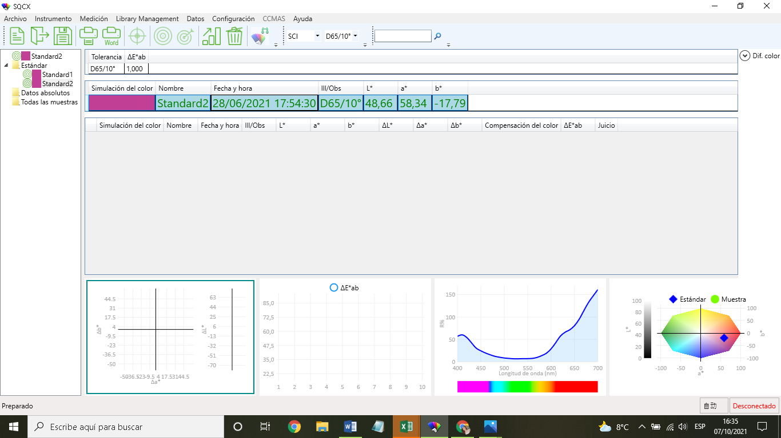
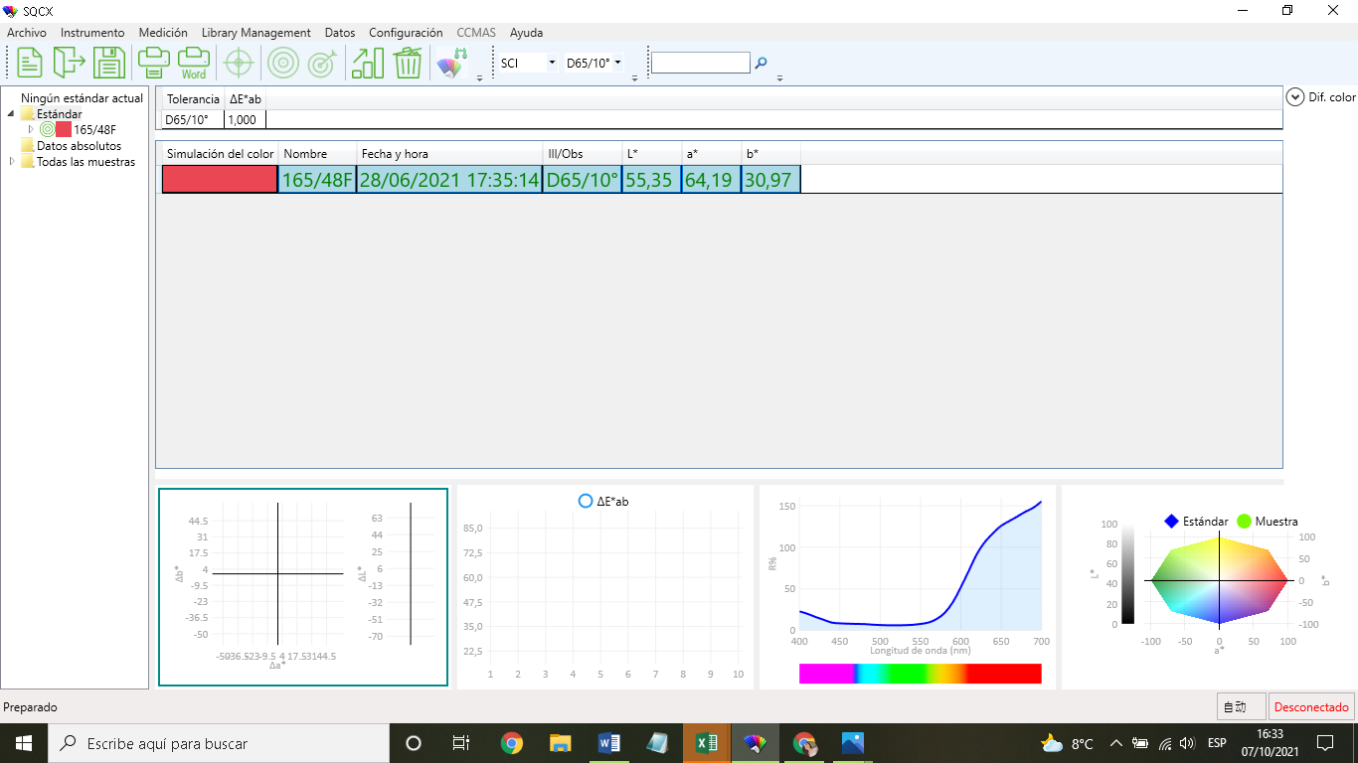
PASO 1. PARA REALZAR LAS PRUEBAS, PRIMERO SE HIZO EL TEÑIDO DE 10 MUESTRAS A DIFERENTES CONCENTRACIONES DE HILO DE POLIESTER CON TITULO 165/48F CON LOS SIGUIENTES COLORANTES: DO 302 ROJO, DO 100 AMARILLO, DO 500 AZUL.

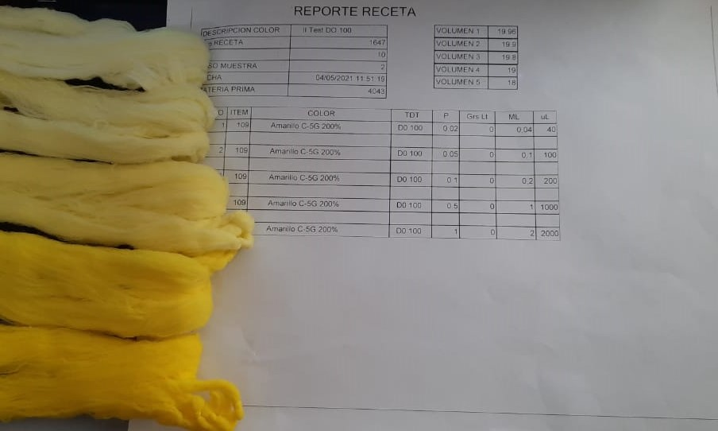
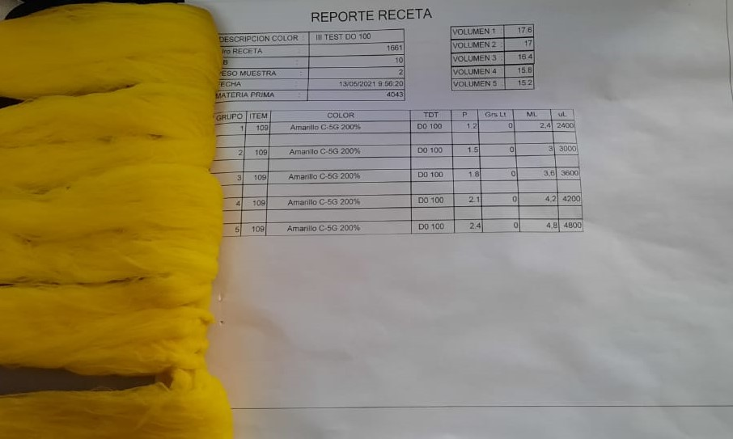
 | RELACION DE BAÑO | 10
 | PESO SUSTRATO | 2g
 | MATERIAL | 165/48F
 | NUMERO DE MUESTRAS | 10
 | VALORES D CONC. | 0,02
 |  | 0,05
 |  | 0,1
 |  | 0,5
 |  | 1
 |  | 1,2
 |  | 1,5
 |  | 1,8
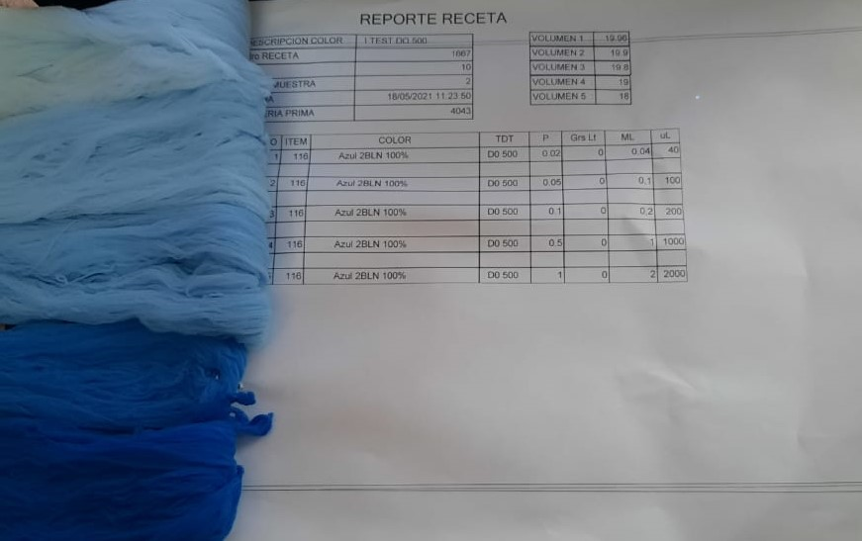
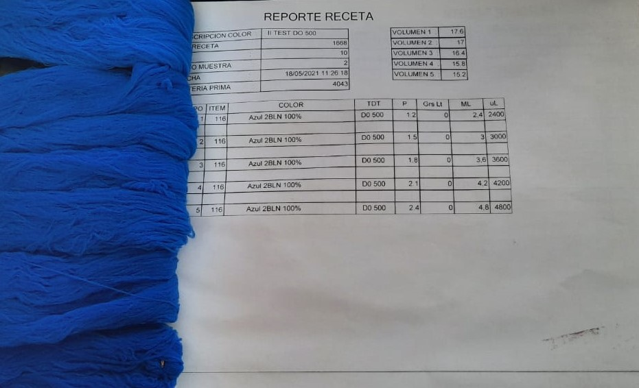
 |  | 2,1
 |  | 2,4

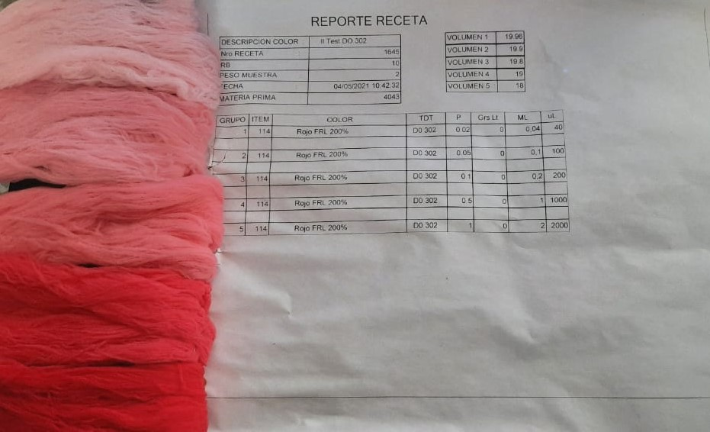
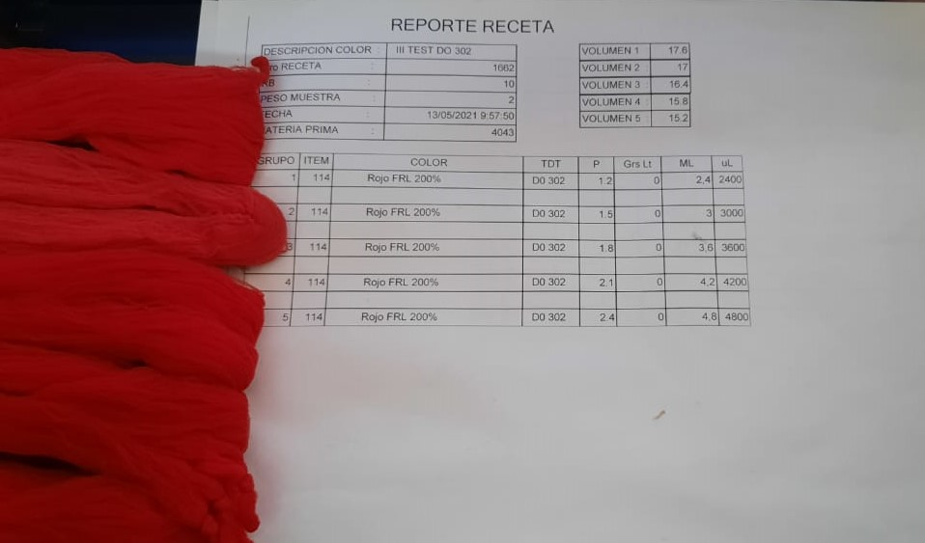

PASO 2. SE PROCEDIO A DETERMINAR EL VALOR DE REFLECTANCIA DE CADA MUESTRA DE LOS 3 COLORANTES Y EL SUSTRATO QUE ES EL HILO BLANCO SIN NINGUN COLORANTE EN EL ESPECTOFOTOMETRO DE REJILLA CON EL QUE CUENTA LA EMPRESA Y A CONTINUACION SE MUESTRAN LAS RESPUESTAS DE REFLECTANCIA Y EL GRAFICO QUE DEFINE LOS COLORES EN EL SISTEMA CIELAB.

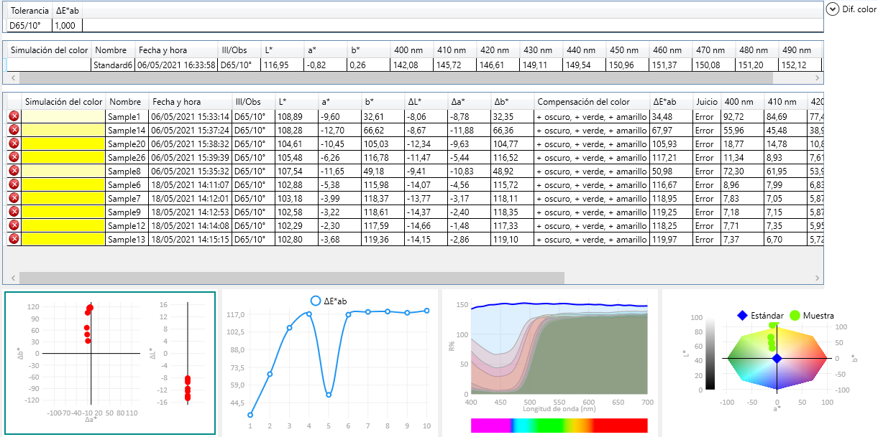
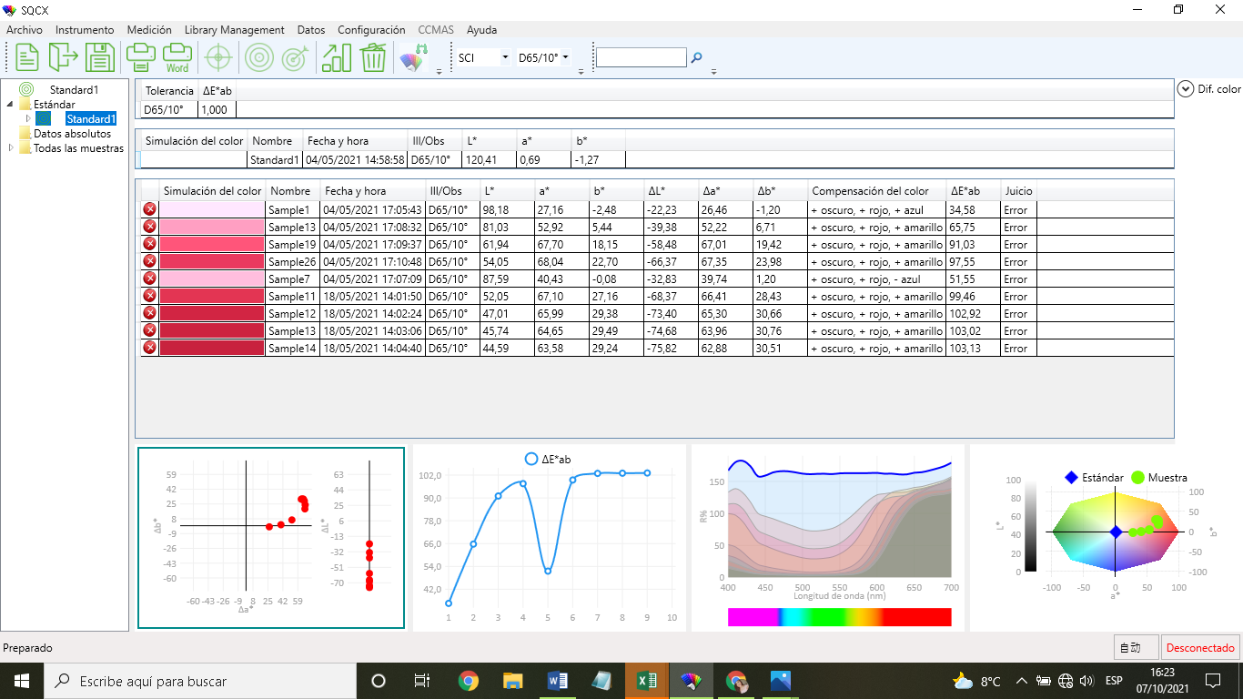
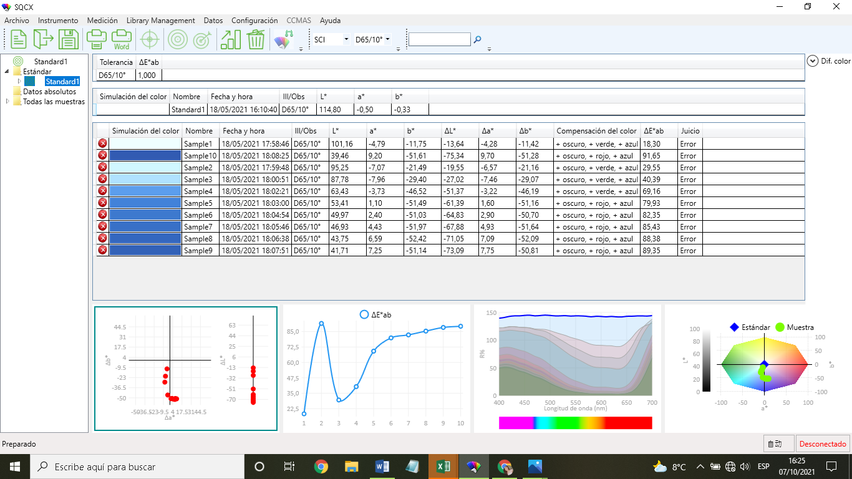

PASO 3. SE DETERMINO EL VALOR DE LOS COLORES BARNIE Y ROJO NARANJA CON AYUDA DEL MISMO ESPECTOFOTOMETRO PARA REALIZAR LA PRUEBA DE LA OBTENCION DERECETAS CON LA FORMULA KUBELKA MUNK, ESTOS COLORES SON ESTANDARES PROVISTOS POR LA EMPRESA A LOS QUE PRETENDE LLEGAR CON LAS MUESTRAS.

